상품제안서
LED 키캡 키링 굿즈 | 상품코드: S47375

 |  |  |  |  |  |  | 02-713-8555 | www.synergygift.co.kr
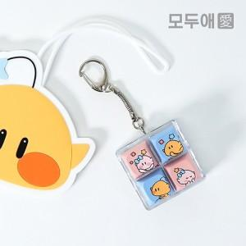 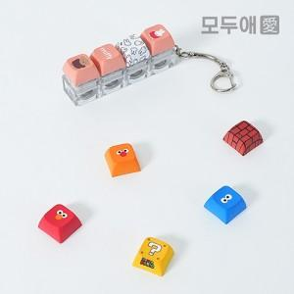

【상세/제작정보】 | <p><b><span style="font-size: 14pt;"></span><span style="font-size: 14pt;">&nbsp;* 키캡 - </span><span style="font-size: 14pt;">최신 교체식 키보드에는 호환 가능합니다.</span></b></p><p>&nbsp;</p>

【인쇄/포장옵션】 | 승화컬러전사 / OPP(비닐)

【공급단가】 | 수량 | 100~ | 500~ | 1,000~ | 3,000~ | 5,000~
*VAT별도 | 1구 | 3,800원 | 3,510원 | 3,450원 | 3,390원 | 3,330원
 | 2구 | 6,300원 | 5,850원 | 5,750원 | 5,650원 | 5,550원
 | 3구 | 8,700원 | 8,100원 | 7,950원 | 7,800원 | 7,700원
 | 4구 | 11,200원 | 10,300원 | 10,200원 | 9,950원 | 9,800원

【상품 URL】 | https://www.synergygift.co.kr:443/src/goods_detail.php?gdno=47375

